Hoja1
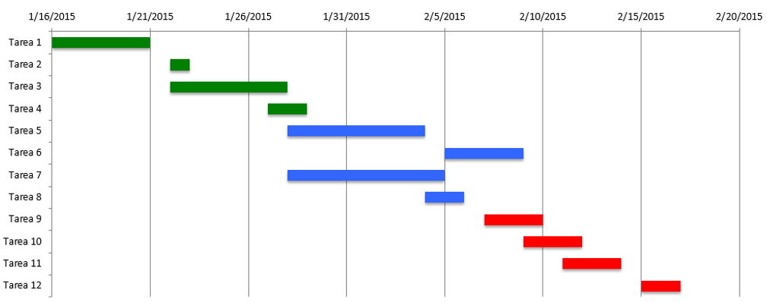

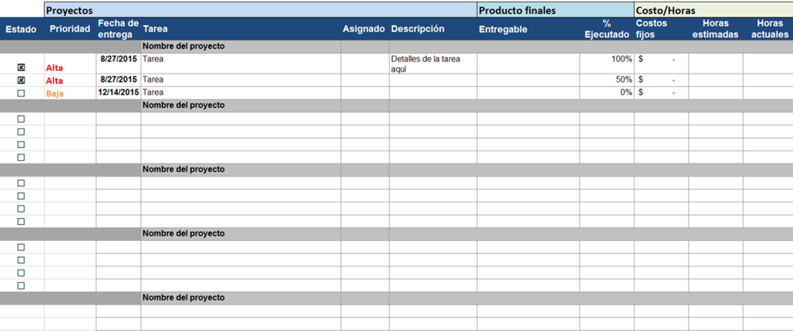

Diagrama de Flujo
Proyecto: __________________________________ |  |  |  |  |  | Fecha:________________________

 | Actividad | Responsable Equipo | Alcance | Inicia | Termina | 2017-07-20 | 2017-07-20 | 2017-07-20 | 2017-07-20
 | Generales
1 | Def Comisiones y comite |  | Prep listados
2 | Actualiz Contabilidad |  | Efectuar los registros
3 | Gestion Coop San Jose |  | Seguimiento propuesta
4 | Mejoras al Local |  | Presupuesto
5 | Printer y Servidor
6 | Agrandar Equipo Trabajo
7 | Entrenam Computos
8 | Imagen Institucion

 | Organizacion Oficina:
1 | Encargado Oficina
2 | Caja, Recepcion
3 | Perfil Atenc Socios y Ctes
4 | Prestamos
5 | Computos:
6 | - Sistema Computos
7 | - Exel y Word
8 | Mant de Equipos
9 | Impresos y Material Gastable
10 | Archivos
11 | Contabilidad
12 | Horario Servicio
13 | Refrigerios Reuniones

 | Idecoop
1 | Cumplimiento Normas
2 | Equipo a Educarse
3 | Ejec Plan Educ Idecoop
4 | Asamblea
 | Actualizacion de Estatutos
 | Revision de Normas
 | Asesoria Legal
5 | Ley de Lavado

 | Educacion a socios y la Comunidad
 | Comite de Educacion
 | Programa de charlas

 | Prestamos
 | Comite de Prestamos
 | Reglamento Prestamos
 | Retenciones Idecoop
 | Gestion de Cobros
 | Colocar Prestamos
 | Manejo Legal Coop y Prest
 | Politicas Prestamos
 | Levant Prestamos
 | Politicas de recuperacion
 | Garantias Ahorros ctas inact
 | Asesoria

 | Ahorros
 | Reclutamiento Aportantes

 | Auditoria
 | Control interno
 | Seguridad de datos Virtuales
 | Seguridad Fisica Local

 | Mercadeo

